概要図
１．処理概要

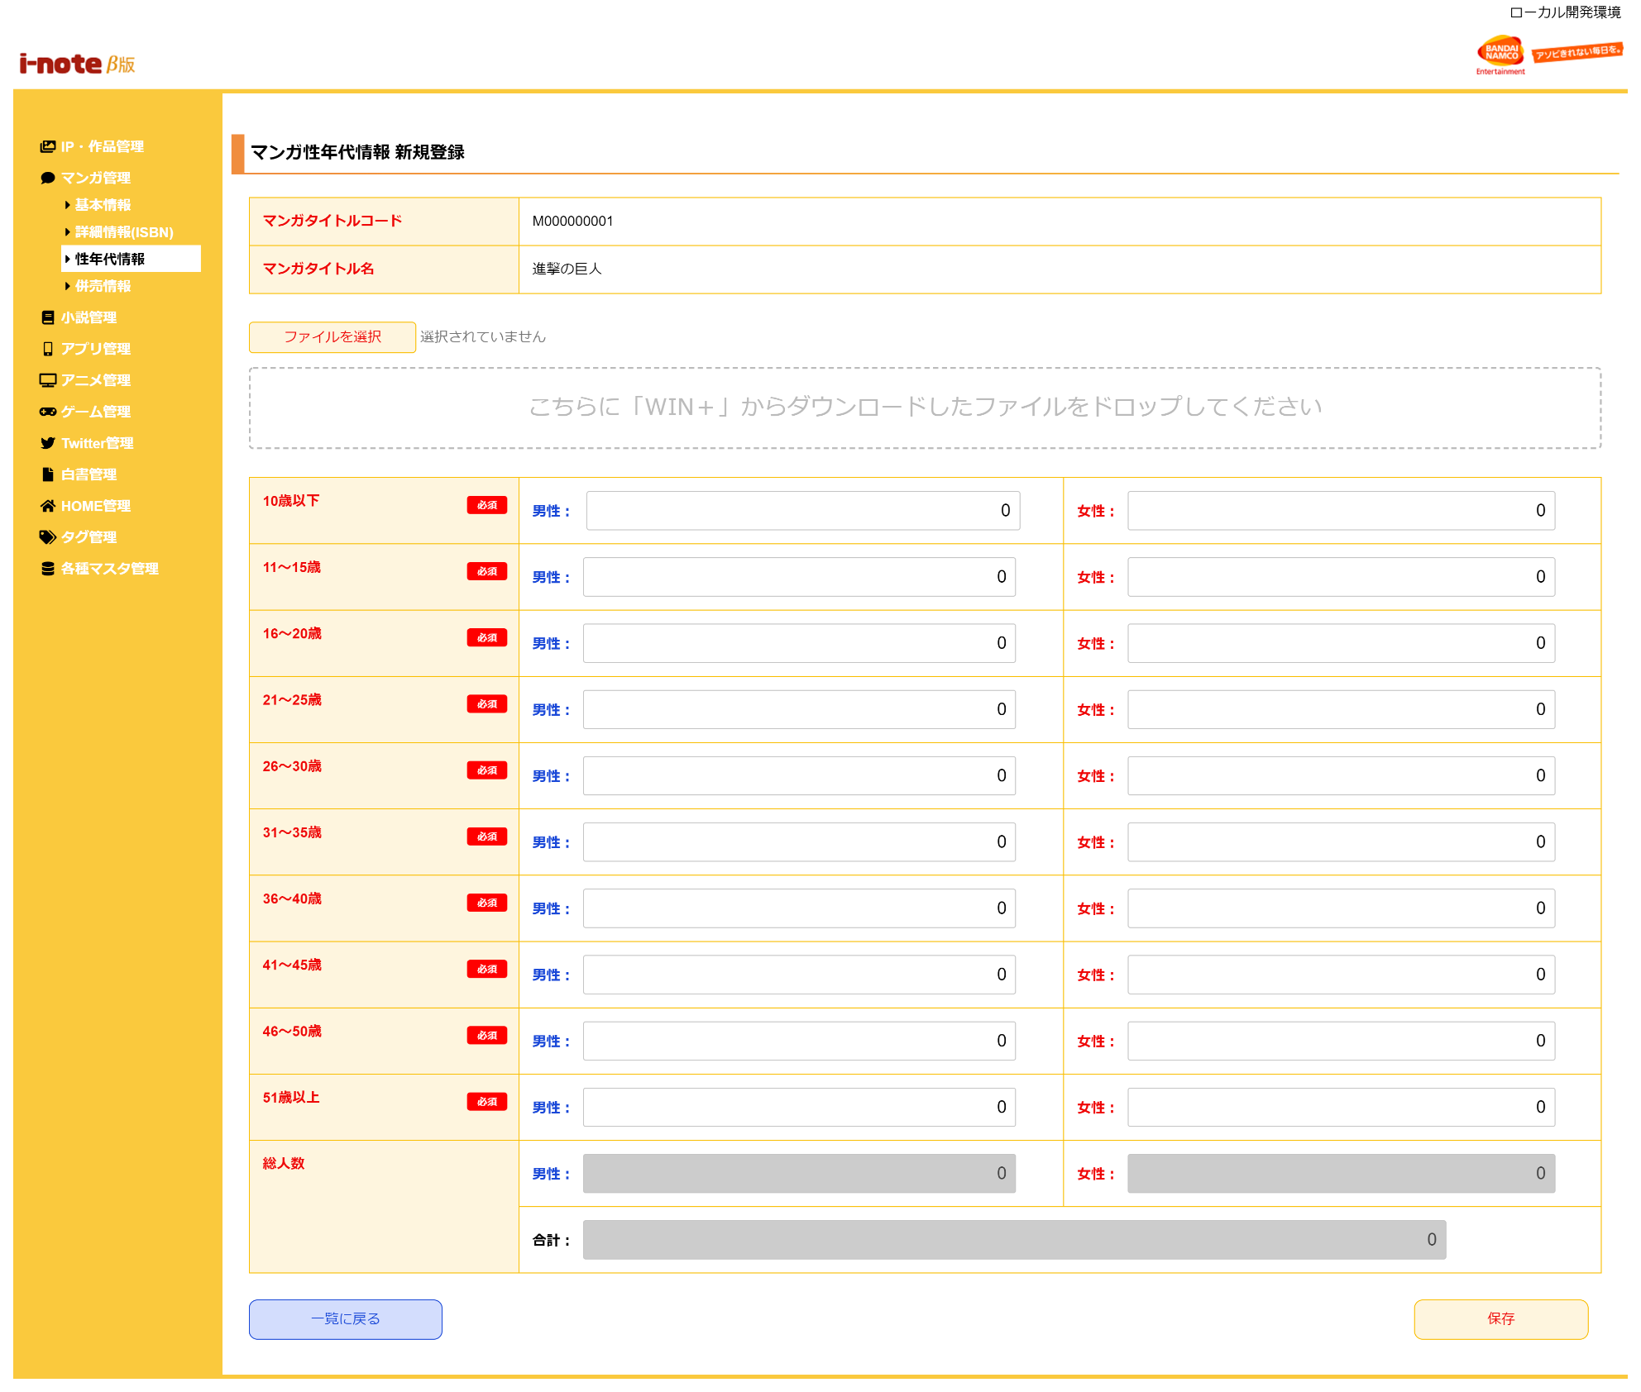
１
 | 初期表示
 |  | [1] | マンガ性年代情報 新規登録情報入力領域
 |  |  | 領域説明： | 性年代マスタ新規登録に必要な情報を入力する。

 |  |  | 要素名 |  | 説明
 |  |  | マンガタイトルコード |  | 「マンガタイトル基本マスタ.マンガタイトルコード」を表示する。
 |  |  | マンガタイトル名 |  | 「マンガタイトル基本マスタ.マンガタイトル名」を表示する。
 |  |  | 10歳以下(男性/女性) |  | 1～10歳の性年代情報を合計した値を入力する。(初期値：０)
2
 |  |  | 11～15歳(男性/女性) |  | 11～15歳の性年代情報を合計した値を入力する。(初期値：０)
 |  |  | 16～20歳(男性/女性) |  | 16～20歳の性年代情報を合計した値を入力する。(初期値：０)
 |  |  | 21～25歳(男性/女性) |  | 21～25歳の性年代情報を合計した値を入力する。(初期値：０)
 |  |  | 26～30歳(男性/女性) |  | 26～30歳の性年代情報を合計した値を入力する。(初期値：０)
 |  |  | 31～35歳(男性/女性) |  | 31～35歳の性年代情報を合計した値を入力する。(初期値：０)
 |  |  | 36～40歳(男性/女性) |  | 36～40歳の性年代情報を合計した値を入力する。(初期値：０)
 |  |  | 41～45歳(男性/女性) |  | 41～45歳の性年代情報を合計した値を入力する。(初期値：０)
 |  |  | 46～50歳(男性/女性) |  | 46～50歳の性年代情報を合計した値を入力する。(初期値：０)
 |  |  | 51歳以上(男性/女性) |  | 51～99歳の性年代情報を合計した値を入力する。(初期値：０)
 |  |  | 総人数(男性) |  | 男性の各年代に入力した値を自動で合計し、表示する。※
 |  |  | 総人数(女性) |  | 女性の各年代に入力した値を自動で合計し、表示する。※
 |  |  | 総人数(合計) |  | 男性と女性の総人数を合計した数値を表示する。※
 |  |  | ※入力エリアに値入力後とファイルアップロード後に、合計の計算処理を行う。
 |  |  | 半角英数字以外の値を入力した場合、「不正な値が入力されている為、表示できません。」を入力欄に表示する。

 |  | [2] | 性年代ファイルアップロード領域
 |  |  | 領域説明： | 性年代のファイルをアップロードをすることで、性年代情報の入力ができる。

 |  |  | 要素名 |  | 説明
 |  |  | ファイルを選択ボタン |  | WIN+からダウンロードしたファイルを選択する。
 |  |  | ファイル名 |  | 選択したファイル名を表示する。
 |  |  | ファイルドロップエリア |  | WIN+からダウンロードしたファイルを画面にドラッグすることで、性年代情報の入力ができる。

3
 |  | [3] | ボタン表示領域
 |  |  | 領域説明： | 性年代情報 一覧画面への遷移、性年代情報の登録を行う。

 |  |  | 要素名 |  | 説明
 |  |  | 一覧に戻るボタン |  | マンガ情報 一覧画面に遷移する。
 |  |  | 保存ボタン |  | 入力された性年代情報を性年代マスタに登録し、登録した性年代情報を
 |  |  |  |  | マンガタイトル基本マスタに紐づけて、マンガ性年代情報 一覧画面に遷移する。

